Menu


Datum | 2023-02-23 | Menu Angaben wie folgt machen: | Kg | 0.250
 |  |  | Lt | 1.250
Vorspeise 1 | Leberknödelsuppe | alle weiteren Angaben ausschreiben | EL | Esslöffel
 |  |  | TL | Teelöffel
Vorspeise 2 | Blutwurst-Ravioli mit Zwiebelschmelze |  | Bund | 1.000
 |  |  | Stk | Stück
Hauptgang | Flank Steak |  | Pä | Päckli

Beilage | Ofengemüse

Dessert | Quarkkeulchen

Diverses

Menu von Tisch | B

Personenzahl | 16

Vorspeise 1
 |  |  |  | Chochete vom | 2023-02-23 | Original Rezept
Leberknödelsuppe |  |  |  | Rezept für | 5 | 6 | Personen | Menu Angaben wie folgt machen:
Menge | Einheit | Artikel (Gewicht alles ca. Angaben) | Bemerkungen | Einkaufspreis | Betrag | Originalrezept | pro Person
0.210 | kg | Kalbsleber (gewolft) |  |  | 0.000 | 0.250 | 0.042 | Kg | 0.250
0.830 | Stk | Brötchen vom Vortag | in heisser Milch einweichen |  | 0.000 | 1.000 | 0.167 | Lt | 1.250
0.020 | kg | Butter |  |  | 0.000 | 0.020 | 0.003 | EL | Esslöffel
0.830 | Stk | Zwiebel |  |  | 0.000 | 1.000 | 0.167 | TL | Kaffeelöffel
0.830 | Stk | Knoblauchzehen |  |  | 0.000 | 1.000 | 0.167 | Bund | 1.000
1.670 | Stk | Eier |  |  | 0.000 | 2.000 | 0.333 | Stk | Stück
0.420 | Bund | Petersilie |  |  | 0.000 | 0.500 | 0.083 | Pä | Päckli
0.000 |  |  |  |  | 0.000 |  | 0.000 | alles weitere ausschreiben
0.000 |  | Möhre, Lauch grob geschnitten |  |  | 0.000 |  | 0.000
0.000 |  |  |  |  | 0.000 |  | 0.000
0.000 |  | Salz, Pfeffer, Muskat |  |  | 0.000 |  | 0.000
0.000 |  | Majoran |  |  | 0.000 |  | 0.000
0.000 |  | Zitronenschale (Bio) |  |  | 0.000 |  | 0.000
0.000 |  | Semmelbrösel |  |  | 0.000 |  | 0.000
1.670 | Ltr | Fleischbrühe mit Rinderfond |  |  | 0.000 | 2.000 | 0.333
0.830 | Bund | Schnittlauch |  |  | 0.000 | 1.000 | 0.167
0.000 |  |  |  |  | 0.000 |  | 0.000
Zubereitung
Zwiebel und Knoblauch in der Butter hellgelb rösten und Petersilie kurz mit unterrühren
Eingeweichtes Brötchen ausdrücken
Leber mit dem Zwiebel-Knoblauchgemisch, dem Brötchen, den Eiern und der Zitronenschale vermengen
kräftig mit Gewürzen abschmecken
Teigmasse mit Semmelbröseln andicken (Vorsicht, der Teig sollte nicht zu fest sein)
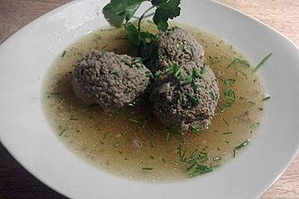
Teig ca. eine halbe Stunde ruhen lassen
In der Zwischenzeit die Fleischbrühe zum kochen bringen
Suppengemüse weichgaren. Leberknödel mit Esslöffel
abstechen und etwa 10 Minunten ziehen lassen
Schnittlauch in feine Röllchen schneiden zum garnieren

Vorspeise 2
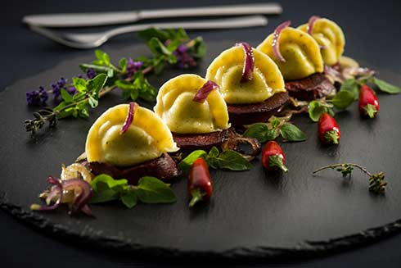
 |  |  |  | Chochete vom | 2023-02-23 | Original Rezept
Blutwurst-Ravioli mit Zwiebelschmelze |  |  |  | Rezept für | 5 | 10 | Personen | Menu Angaben wie folgt machen:
Menge | Einheit | Artikel (Gewicht alles ca. Angaben) | Bemerkungen | Einkaufspreis | Betrag | Originalrezept | pro Person
0.150 | kg | Mehl |  |  | 0.000 | 0.300 | 0.030 | Kg | 0.250
0.150 | kg | Gries |  |  | 0.000 | 0.300 | 0.030 | Lt | 1.250
3.000 | Stk | Eier |  |  | 0.000 | 6.000 | 0.600 | EL | Esslöffel
1.000 | El | Olivenöl |  |  | 0.000 | 2.000 | 0.200 | TL | Kaffeelöffel
0.500 | Tl | Salz |  |  | 0.000 | 1.000 | 0.100 | Bund | 1.000
0.000 |  |  |  |  | 0.000 |  | 0.000 | Stk | Stück
0.300 | kg | Blutwurst |  |  | 0.000 | 0.600 | 0.060 | Pä | Päckli
2.000 | Stk | Schalotten |  |  | 0.000 | 4.000 | 0.400 | alles weitere ausschreiben
1.000 | Stk | Knoblauchzehen |  |  | 0.000 | 2.000 | 0.200
0.000 |  | Olivenöl |  |  | 0.000 |  | 0.000
0.000 |  | Majoran, Kümmel, Salz |  |  | 0.000 |  | 0.000
0.020 | kg | Butter |  |  | 0.000 | 0.030 | 0.003
0.000 |  |  |  |  | 0.000 |  | 0.000
3.000 | Stk | Zwiebeln | nach belieben |  | 0.000 | 6.000 | 0.600
0.080 | Ltr | Kalbsfond |  |  | 0.000 | 0.150 | 0.015
0.000 |  | Majoran |  |  | 0.000 |  | 0.000
0.000 |  | weisser Pfeffer |  |  | 0.000 |  | 0.000
Zubereitung

Blutwurst pellen, Zwiebeln und Knoblauch anschwitzen und mit den Gewürzen durchmischen
ausgestochenen Teig rundrum anfeuchten, mit Blutwurstmasse füllen und Ravioli herstellen
Zwiebeln anschwitzen, mit Kalbsfond ablöschen und einkochen lassen
Ravioli entweder in Salzwasser oder Fleischbrühe garziehen lassen und auf Zwiebelschmeze anrichten

Hauptgang
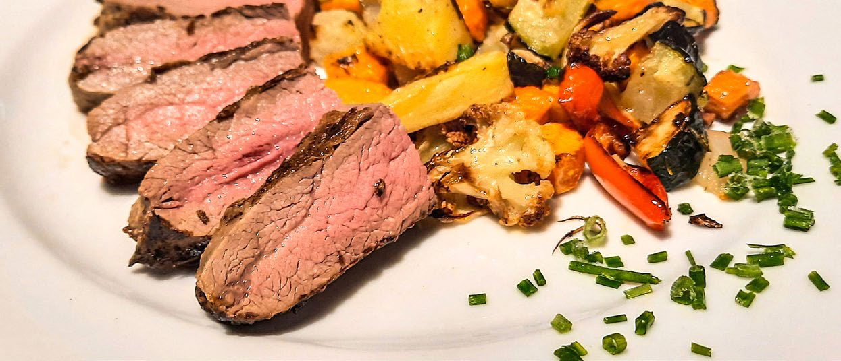
 |  |  |  | Chochete vom | 2023-02-23 | Original Rezept
Flank Steak |  |  |  | Rezept für | 4 | 4 | Personen | Menu Angaben wie folgt machen:
Menge | Einheit | Artikel (Gewicht alles ca. Angaben) | Bemerkungen | Einkaufspreis | Betrag | Originalrezept | pro Person
0.700 | kg | Flank Steak | pro Person hier ca.150gr. |  | 0.000 | 0.700 | 0.175 | Kg | 0.250
0.000 |  |  |  |  | 0.000 |  | 0.000 | Lt | 1.250
4.000 | EL | Senf |  |  | 0.000 | 4.000 | 1.000 | EL | Esslöffel
2.000 | Stk | Knoblauchzehen |  |  | 0.000 | 2.000 | 0.500 | TL | Kaffeelöffel
1.000 | EL | Rosmarin, fein gehackt |  |  | 0.000 | 1.000 | 0.250 | Bund | 1.000
0.000 |  | Salz, Pfeffer |  |  | 0.000 |  | 0.000 | Stk | Stück
0.100 |  | Rapsöl |  |  | 0.000 | 0.100 | 0.025 | Pä | Päckli
0.000 |  |  |  |  | 0.000 |  | 0.000 | alles weitere ausschreiben
0.000 |  |  |  |  | 0.000 |  | 0.000
0.000 |  |  |  |  | 0.000 |  | 0.000
0.000 |  |  |  |  | 0.000 |  | 0.000
0.000 |  |  |  |  | 0.000 |  | 0.000
0.000 |  |  |  |  | 0.000 |  | 0.000
0.000 |  |  |  |  | 0.000 |  | 0.000
0.000 |  |  |  |  | 0.000 |  | 0.000
0.000 |  |  |  |  | 0.000 |  | 0.000
0.000 |  |  |  |  | 0.000 |  | 0.000
Zubereitung
Flank-Steak eine Stunde vor dem Zubereiten aus dem Kühlschrank nehmen. In der Bratpfanne auf beiden Seiten 2 bis 3 Minuten anbraten. Hitze reduzieren und das Steak auf beiden Seiten nochmals etwa 7 Minuten fertig garen. Hat das Steak eine Kerntemperatur von 56 °C, ist es perfekt und schön rosa. Das Fleisch aus der Pfanne nehmen, in Alufolie wickeln und 4 Minuten nachziehen lassen. Aus der Alufolie nehmen und in etwa 2 cm breite Streifen, quer zur Faser, schneiden.

Dessert
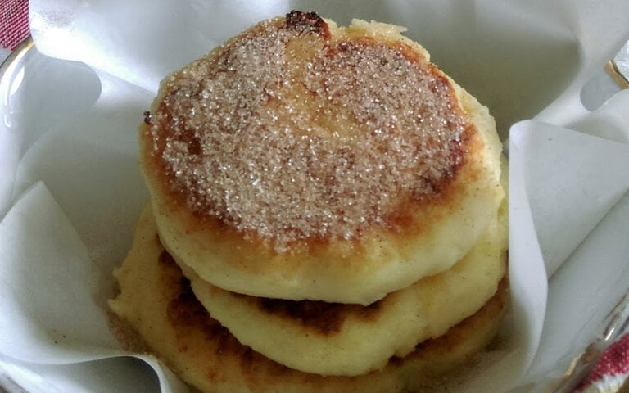
 |  |  |  | Chochete vom | 2023-02-23 | Original Rezept
Quarkkeulchen |  |  |  | Rezept für | 4 | 16 | Personen | Menu Angaben wie folgt machen:
Menge | Einheit | Artikel (Gewicht alles ca. Angaben) | Bemerkungen | Einkaufspreis | Betrag | Originalrezept | pro Person
0.250 | kg | Kartoffeln |  |  | 0.000 | 1.000 | 0.063 | Kg | 0.250
0.190 | kg | Magerquark | nach Belieben auch mehr |  | 0.000 | 0.750 | 0.047 | Lt | 1.250
0.080 | kg | Weizenmehl |  |  | 0.000 | 0.300 | 0.019 | EL | Esslöffel
0.030 | kg | Zucker (wahlweise Zuckerfrei) |  |  | 0.000 | 0.130 | 0.008 | KL | Kaffeelöffel
1.000 | Stk | Eier (klein) | eher nur ein Ei |  | 0.000 | 4.000 | 0.250 | Bund | 1.000
0.130 | TL | Salz |  |  | 0.000 | 0.500 | 0.031 | Stk | Stück
0.000 |  | geriebene Zitronenschale |  |  | 0.000 |  | 0.000 | Pä | Päckli
0.000 |  | Rosinen (nach belieben) |  |  | 0.000 |  | 0.000 | alles weitere ausschreiben
0.000 |  |  |  |  | 0.000 |  | 0.000
0.000 |  |  |  |  | 0.000 |  | 0.000
0.000 |  |  |  |  | 0.000 |  | 0.000
0.000 |  |  |  |  | 0.000 |  | 0.000
0.000 |  |  |  |  | 0.000 |  | 0.000
0.000 |  |  |  |  | 0.000 |  | 0.000
0.000 |  |  |  |  | 0.000 |  | 0.000
0.000 |  |  |  |  | 0.000 |  | 0.000
0.000 |  |  |  |  | 0.000 |  | 0.000
Zubereitung
Kartoffeln am Vortag kochen
Kartoffeln noch warm reiben oder durch die Presse drücken
alles, bis auf die Rosinen, vermengen
Ist der Teig zu feucht, noch Gries oder Mehl zugeben
mit angefeuchteten Händen Kugeln formen und zu einem Fladen flach drücken
in Öl von beiden Seiten goldbraun braten
Serviern mit Zucker, Zucker & Zimt oder/und Apfelmus

